상품제안서
[KOA] 이디씨(EDC) 캠핑 멀티박스 | 상품코드: F19717

 |  |  |  |  |  |  | 02-412-0044 | www.easy1.co.kr
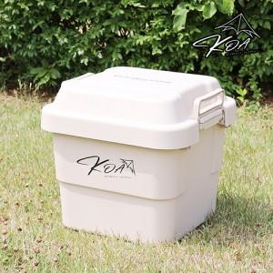

【상세/제작정보】

【인쇄/포장옵션】 | 스티커 / 포장불가능

【공급단가】 | 수량 | 30~ | 100~ | 500~ | 1,000~ | 2,000~
*VAT별도 | 단가 | 50,620원 | 48,750원 | 46,870원 | 45,000원 | 43,870원

【상품 URL】 | https://easy1.co.kr:443/src/goods_detail.php?gdno=19717

